熱割れ診断申込書
熱割れ診断申込書 |  |  | Ver.1.1 |  | 作成： | 2022.03.15
 |  |  |  |  | 改定： | 2022.03.15

Q：熱割れリスクを試算したい窓ガラス等の情報について、選択してください。
① 建物について
 | 建物のある地域
 | 窓ガラスの施工法
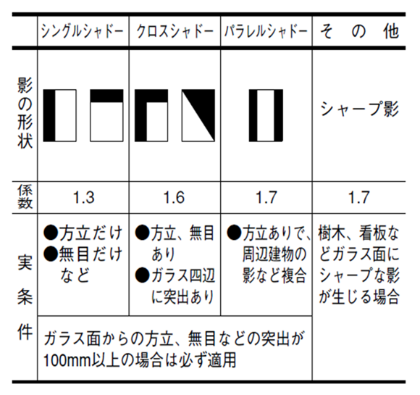
 | 影の状態（右図より）

② 窓ガラスについて
 | ガラスの種類
 | ガラスの厚み
 | ガラスの面積（最大）
 | ガラスの色
 | サッシの色
 | カーテンの種類
 | カーテンの位置
 | 窓の向き

【お客様情報】
会社名
所属
担当者様氏名 |  |  |  |  |  | 様
連絡先メールアドレス |  |  | ＠
希望の回答方法 |  |  | ⇒ | 電話番号（電話回答をご希望の場合）
アンケート | 工事の目的 |  | ⇒ | （具体的なご要望をお聞かせ下さい）
 | 事前検討の希望 |  | ⇒ | （具体的なご要望をお聞かせ下さい）
 | 工事の実施時期 |  | ⇒ | （具体的なご要望をお聞かせ下さい）
 | 工事での優先事項
 |  | （具体的なご要望をお聞かせ下さい）

上記青色セルのプルダウンから正しいものを選択してください。
なおこの熱割れリスク試算は、簡易な計算方法によるものです。
具体的な検討を行う際は、右まで詳細調査をご依頼下さい。
なお詳細調査は有償となる場合があります。悪しからずご容赦下さい。 |  |  | 【お問い合わせ先】
 |  |  |  |  | 株式会社iPAST
 |  |  |  |  | contact@ipast.co.jp

